Лист1
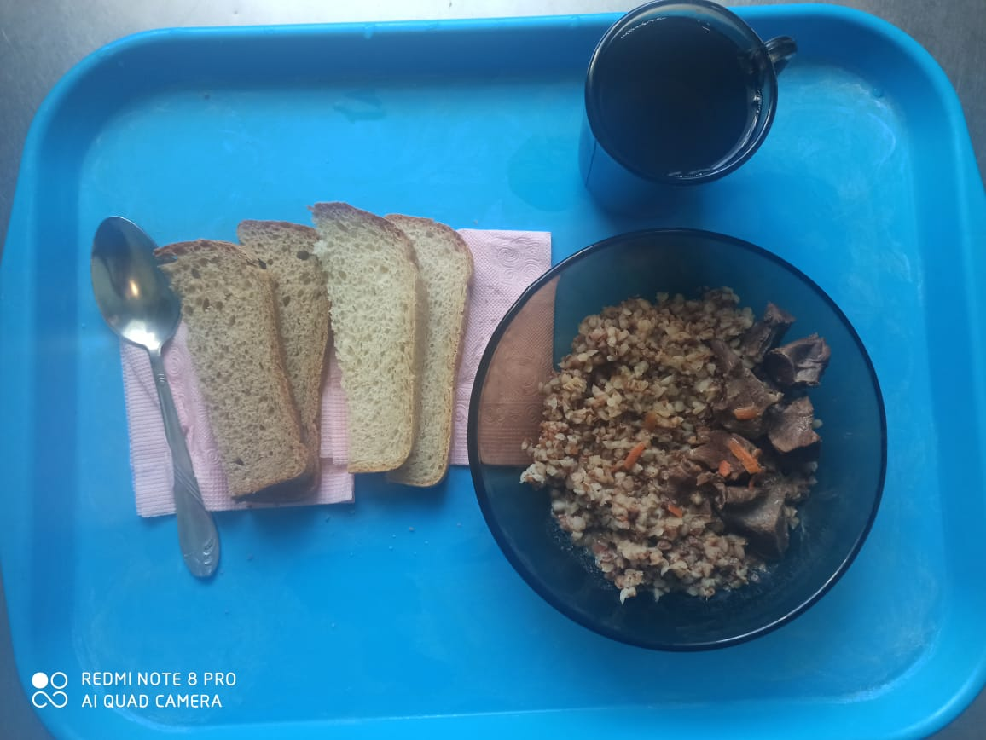
Школа | МБОУ ООШ №25 имени В.В.Буракова станицы Баракаевской |  |  | Отд./корп |  |  |  | День | 2021-12-02

Прием пищи | Раздел | № рец. | Блюдо | Выход, г | Цена | Калорийность | Белки | Жиры | Углеводы

5-9 классы | Гор.блюдо | 408 | Сердце в соусе | 140 |  | 327.60 | 34.02 | 18.76 | 15.52
 | Гарнир | 243 | Каша вязкая гречневая | 180 |  | 303.70 | 10.30 | 9.40 | 44.50
 | Напиток | 493 | Чай с сахаром | 200 |  | 60.00 | 0.10 | 0.00 | 15.00
 | Хлеб | 109 | Хлеб ржаной | 24 |  | 41.76 | 1.58 | 0.29 | 12.00
 |  | 108 | Хлеб пшеничный | 40 |  | 94.00 | 3.04 | 0.32 | 31.10

 |  |  |  |  | 50.59р. | 827.06 | 49.04 | 28.77 | 118.12
Завтрак | Гор.блюдо | 408 | Сердце в соусе | 140 |  | 327.60 | 34.02 | 18.76 | 15.52
сотрудники | Гарнир | 243 | Каша вязкая гречневая | 180 |  | 303.70 | 10.30 | 9.40 | 44.50
 | Напиток | 493 | Чай с сахаром | 200 |  | 60.00 | 0.10 | 0.00 | 15.00
 | Хлеб | 109 | Хлеб ржаной | 24 |  | 41.76 | 1.58 | 0.29 | 12.00
 |  | 108 | Хлеб пшеничный | 40 |  | 94.00 | 3.04 | 0.32 | 31.10

 |  |  |  |  | 50.59р. | 827.06 | 49.04 | 28.77 | 118.12

